Sheet1
部位号 | 时间 | 评估价 | 起拍价 | 备注
-1层042 | 2022/09/11 | 25 | 20 | 流拍，无人出价
-1层043 | 2022/09/11 | 25 | 20 | 流拍，无人出价
-1层042 | 2022-10-09 | 25 | 17 | 流拍，无人出价 | https://sf-item.taobao.com/sf_item/684111532436.htm?spm=a213w.7398504.paiList.5.1dfb565eh9IAX9&track_id=431cfd9d-7e62-4930-8dd2-83ef9078ed27
-1层043 | 2022-10-09 | 25 | 17 | 流拍，无人出价 | https://sf-item.taobao.com/sf_item/684456993736.htm?spm=a213w.7398504.paiList.6.1dfb565eh9IAX9&track_id=431cfd9d-7e62-4930-8dd2-83ef9078ed27
-1层126 | 2024-05-15 | 30 | 21 | 流拍，无人出价 | https://paimai.jd.com/306955721
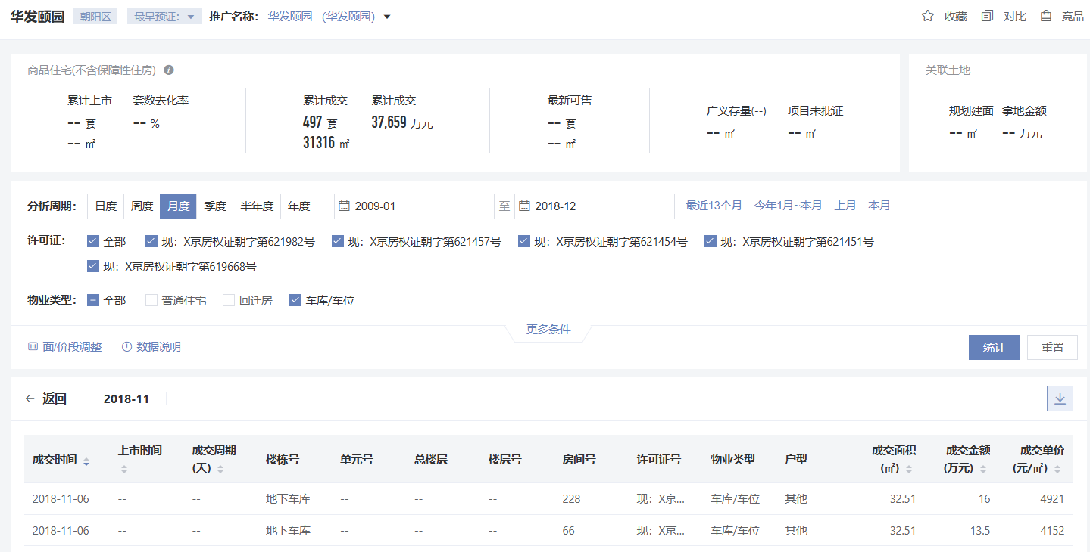

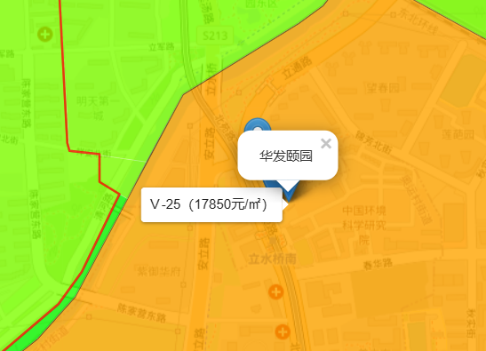

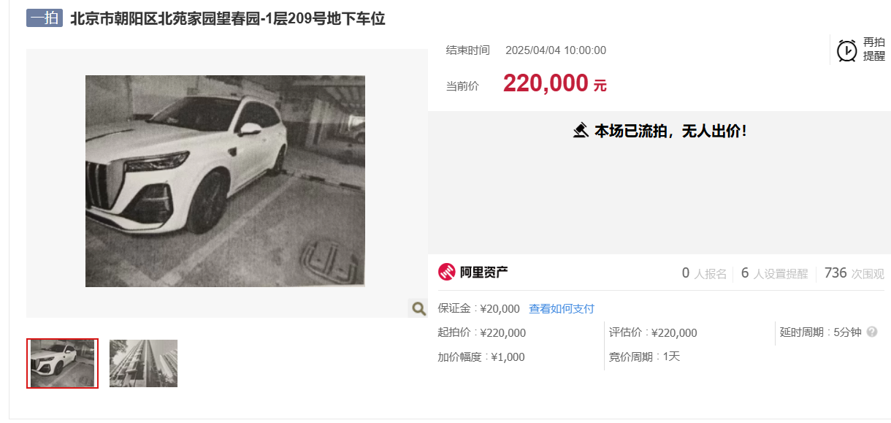

 |  |  |  |  |  | https://sf-item.taobao.com/sf_item/894289134596.htm?spm=a213w.7398504.paiList.12.4156707el65Yk1&track_id=5b22712f-f38c-40a3-a91b-370889396bf6

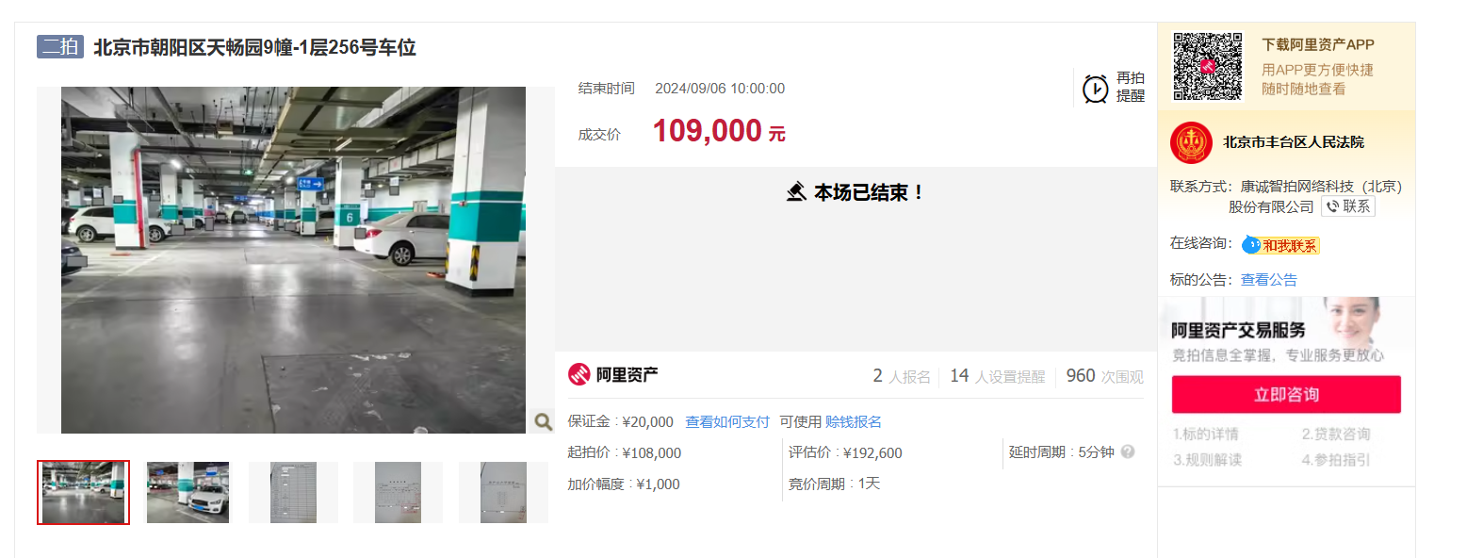

https://sf-item.taobao.com/sf_item/826468756356.htm?spm=a213w.7398504.paiList.17.5429162bToSiP1&track_id=4a1abcfb-8af4-488a-ac74-ad336d5022d8

 |  |  |  | 1900-01-01 01:20:45

